예상 그림
예상 그림과 실제 사진 첨부
예상 도식 / 실측 화면 아님. 본문의 시험 ID로 찾고, 같은 입력의 실제 사진을 오른쪽에 첨부한다.

그림 1. 전체 자극률: 연속 자극 사이 간격 SW-FW-SYS-Test-ID-1 | 예상 도식 / 실측 화면 아님 | (사진필요) 24 kHz ±5% 기준의 최대 자극률 측정 파형. 활성 채널 24개 이하, 펄스폭 13 us.
 | 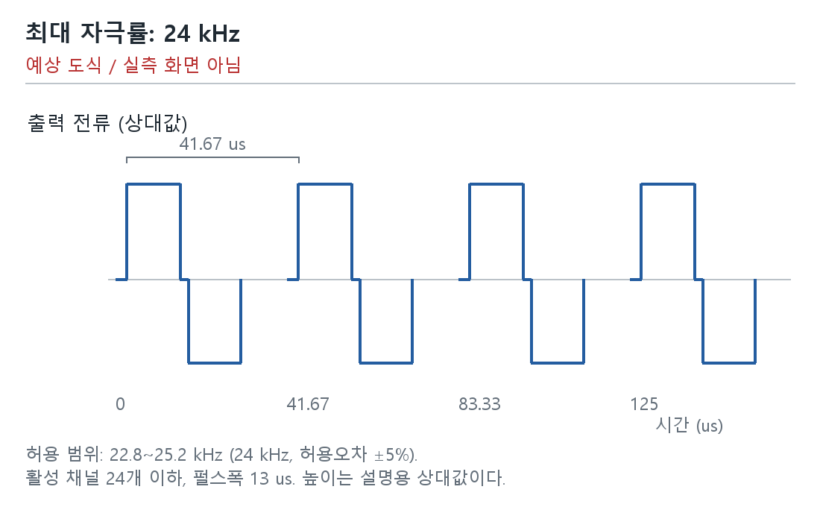

그림 2. 채널별 자극률: 같은 전극의 반복 간격 SW-FW-SYS-Test-ID-2 | 예상 도식 / 실측 화면 아님 | (사진필요) 조건별 8개 채널의 반복 펄스 파형, 채널 식별, 시간축/커서 간격 및 스코프 설정.
 | 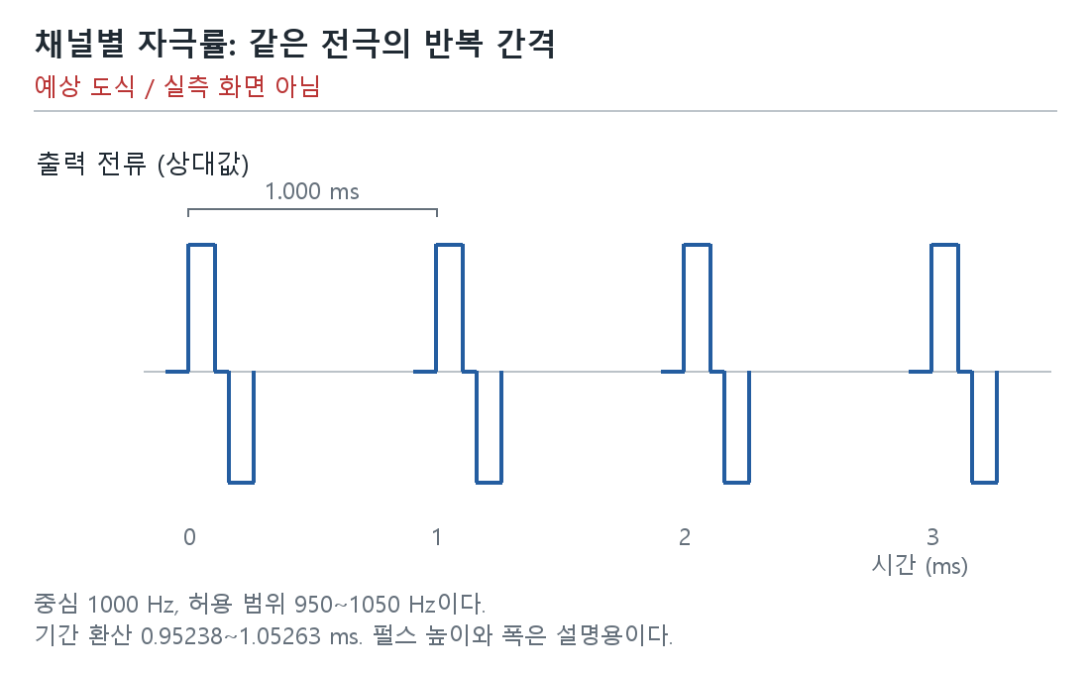

그림 3. 맵의 선행 위상과 실제 자극의 방향 SW-FW-SYS-Test-ID-4 | 예상 도식 / 실측 화면 아님 | (사진필요) 음극/양극 선행 설정별 전극 출력의 첫 위상 파형. 맵, 전극/기준전극, 프로브 극성.
 | 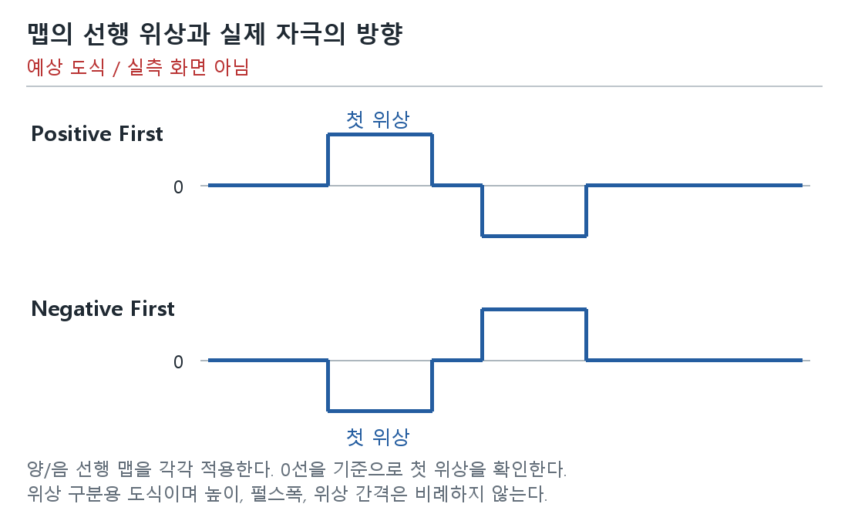

그림 4. 펄스폭: 설정값과 허용 범위 비교 SW-FW-SYS-Test-ID-6 | 예상 도식 / 실측 화면 아님 | (사진필요) 13/25/100/255 us별 전극 출력의 두 위상 파형, 각 위상 폭, 시간축/커서.
 | 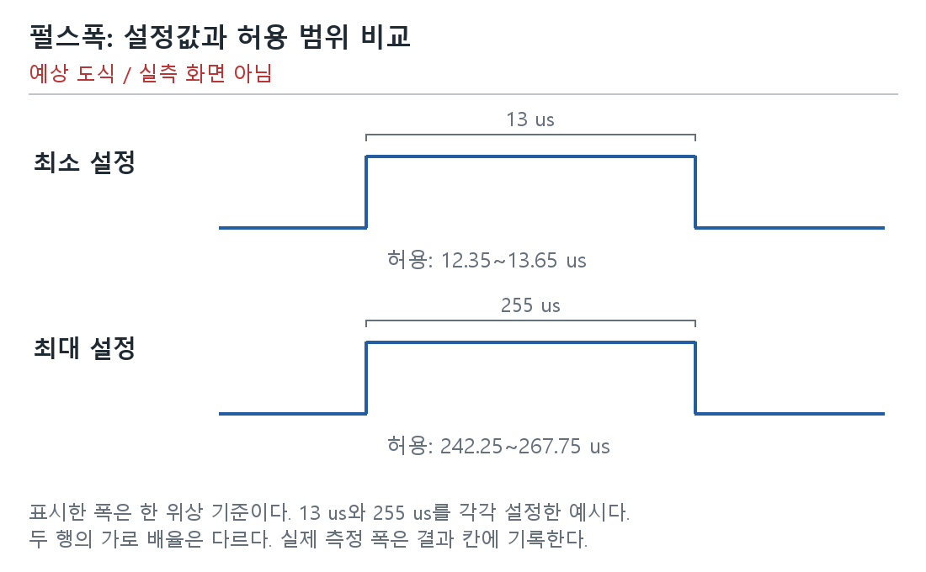

그림 5. NofM: 선택 전극과 실제 출력 순서 SW-FW-SYS-Test-ID-11 | 예상 도식 / 실측 화면 아님 | (사진필요) CIS/N-of-M 맵, 음원과 PBS 용액에 담근 전극별 선택/미선택, 출력 순서 파형. 보조 자료: RAM 벡터/PCM 패킷.
 | 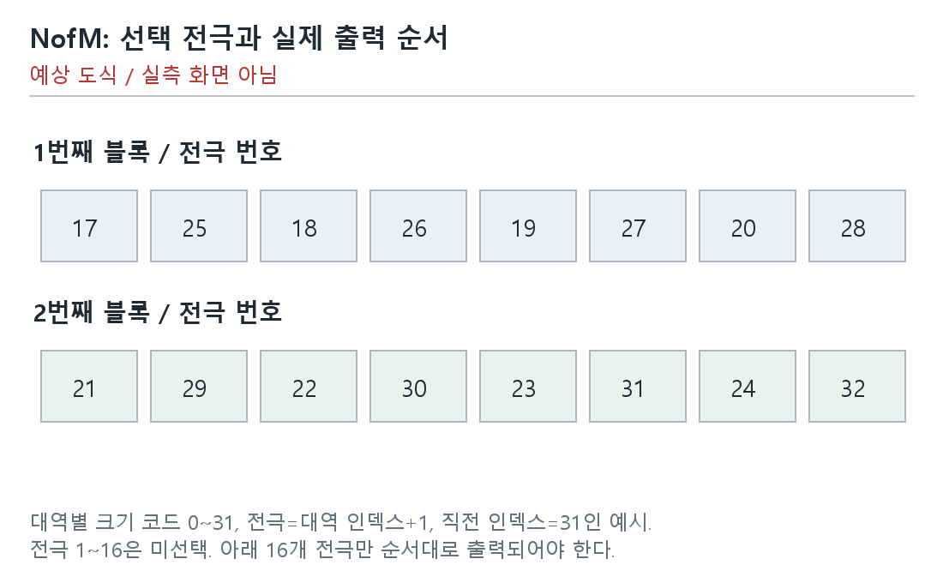

그림 6. 처리 주기와 한 블록의 처리 시간 구분 SW-FW-SYS-Test-ID-12 | 예상 도식 / 실측 화면 아님 | 계측 자료: 연속 타깃 시작 시각, 간격 계산표, 카운터 단위/주파수/분해능/랩어라운드, 대응 RTT 원문.
 | 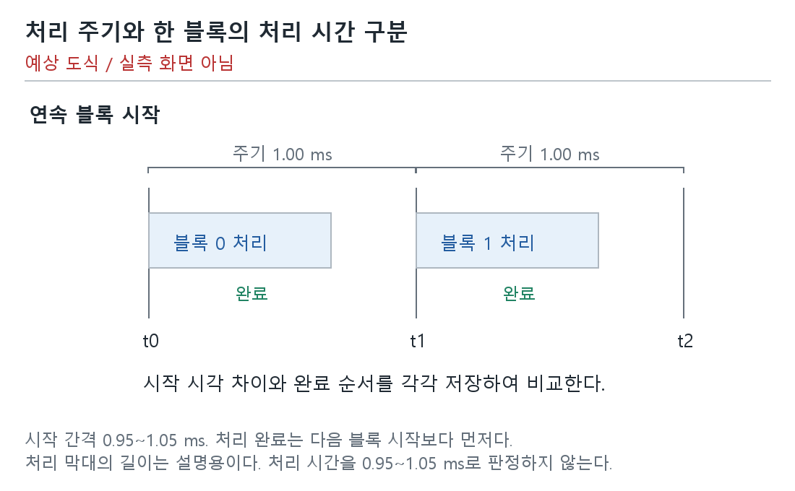

그림 7. 배터리 잔량 경계와 LED 예상 표시 SW-FW-SYS-Test-ID-21 | 예상 도식 / 실측 화면 아님 | (사진필요) 충전 해제/연결, 크래들 열림, 잔량 80/79/10/9%별 LED 사진과 9% 점멸 동영상.
 | 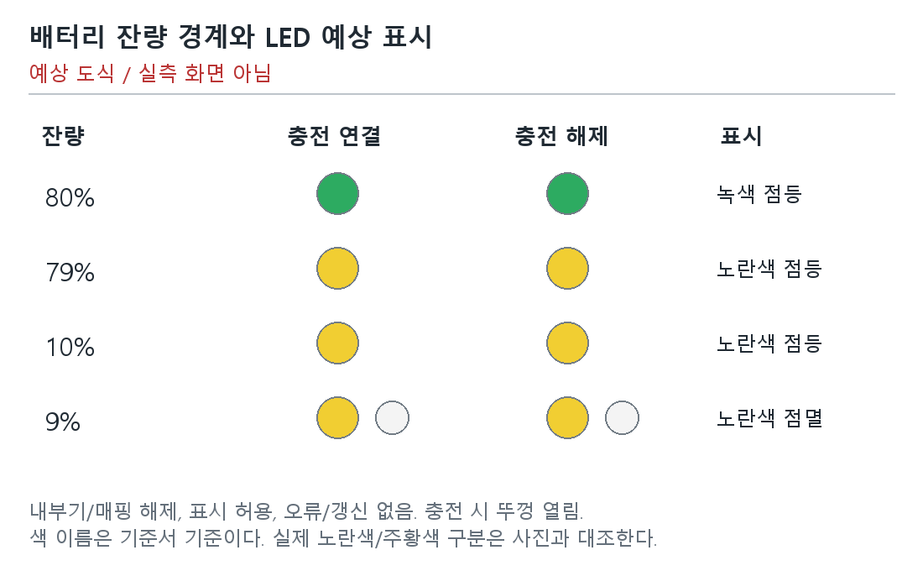

그림 8. 배터리 잔량 경계와 LED 예상 표시 SW-FW-SYS-Test-ID-22 | 예상 도식 / 실측 화면 아님 | (사진필요) 충전 해제/연결 및 잔량 80/79/10/9%별 LED 사진/점멸 동영상.

그림 9. 처리 주기와 한 블록의 처리 시간 구분 SW-FW-SYS-Test-ID-58 | 예상 도식 / 실측 화면 아님 | 계측 자료: 연속 seq/시작 s/완료 e/다음 시작 시각, 주기, 완료 경계 계산표 및 RTT 원문.

그림 10. 배터리 잔량 경계와 LED 예상 표시 SW-FW-SYS-Test-ID-62 | 예상 도식 / 실측 화면 아님 | (사진필요) 충전 해제/연결, 크래들 열림, 잔량 80/79/10/9%별 LED 사진/동영상.

그림 11. 시동/부착: 준비 전 자극 없음 SW-FW-SYS-Test-ID-67 | 예상 도식 / 실측 화면 아님 | (사진필요) 시동 전→준비/연결 중→시동 완료 및 부착 과정의 전극의 자극 파형과 완료 이벤트 시각.
 | 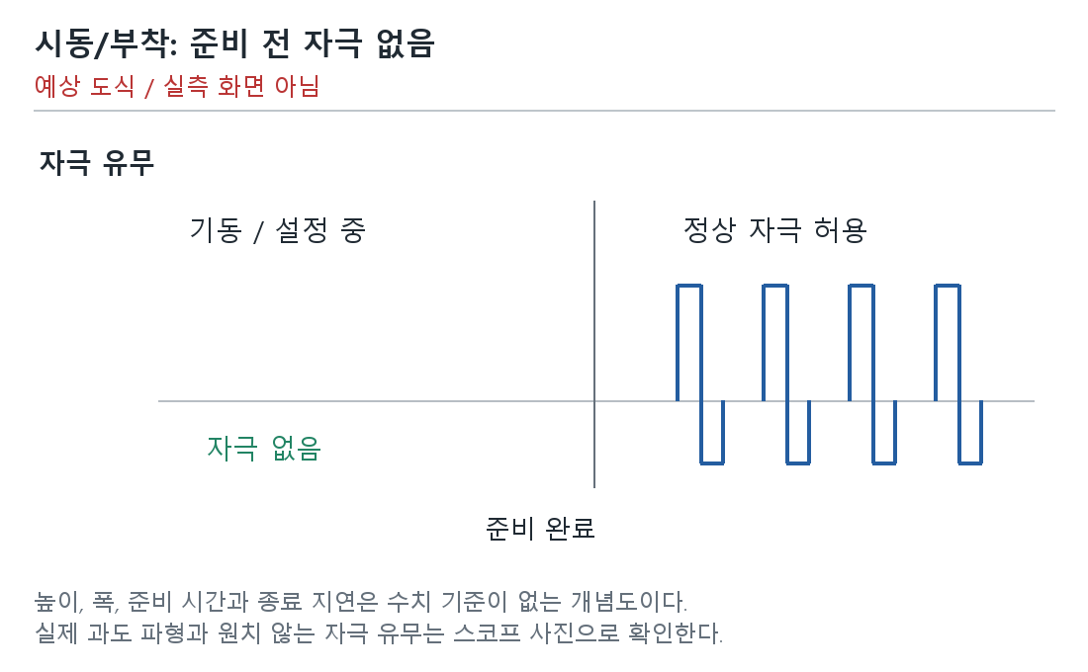

그림 12. 종료/탈착: 출력 종료 후 이상 자극 없음 SW-FW-SYS-Test-ID-68 | 예상 도식 / 실측 화면 아님 | (사진필요) 정상 자극→종료 처리→종료 완료 및 탈착 과정의 전극의 자극 파형과 완료 이벤트 시각.
 | 